关系图
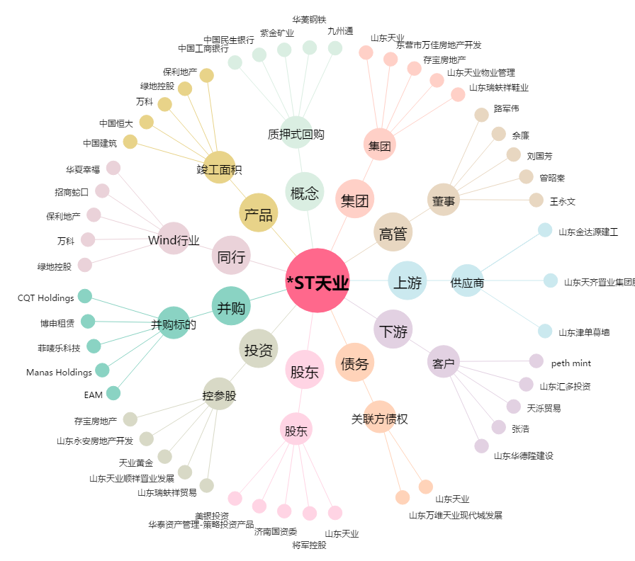
*ST天业[600807.SH] - 关系概览图

